Przykłady wymiarów
Rysunki przedstawiające zwymiarowany pojazd

Przykłady wymiarowania sprzętu.

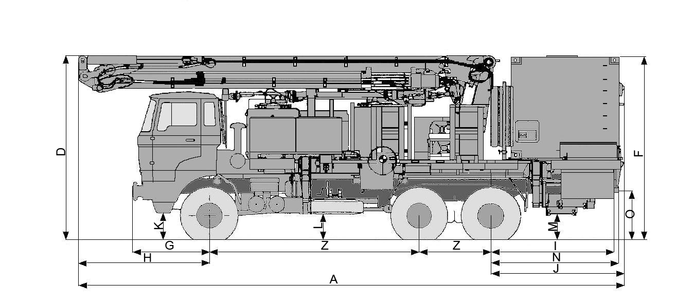
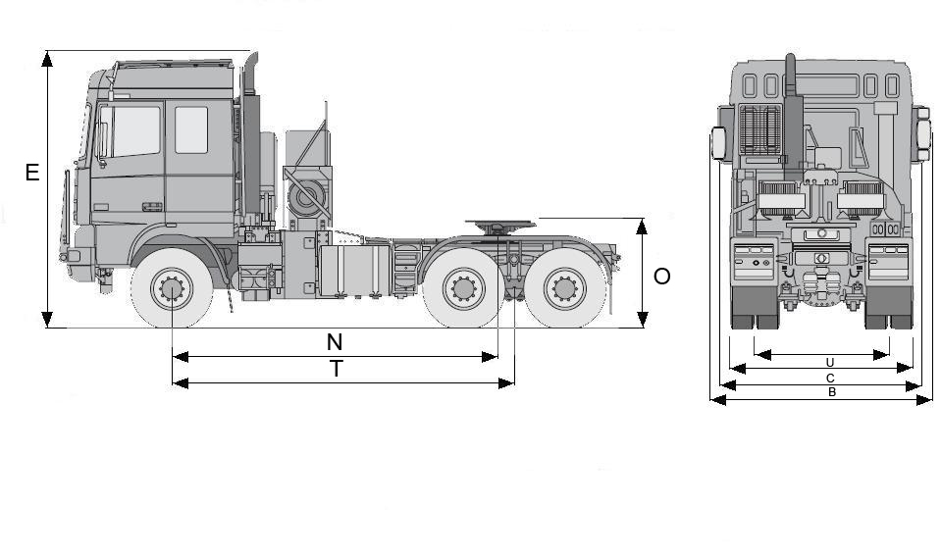

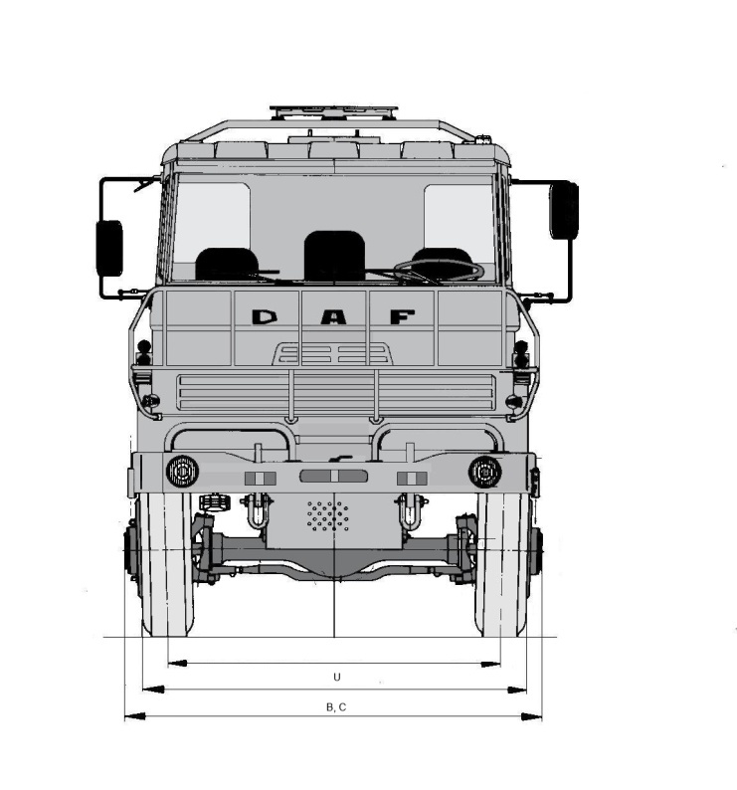

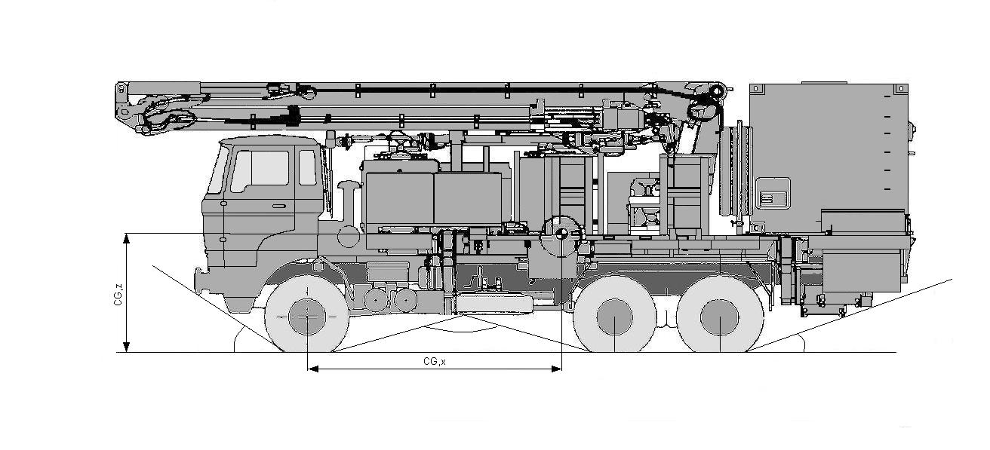

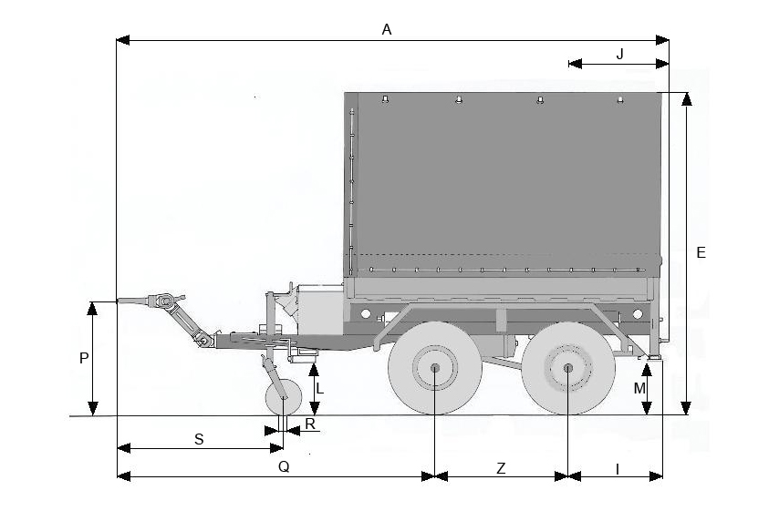
Przyczepy
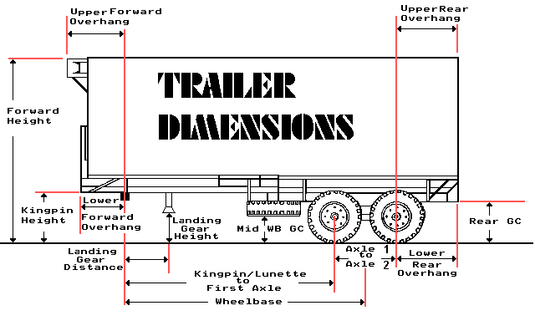

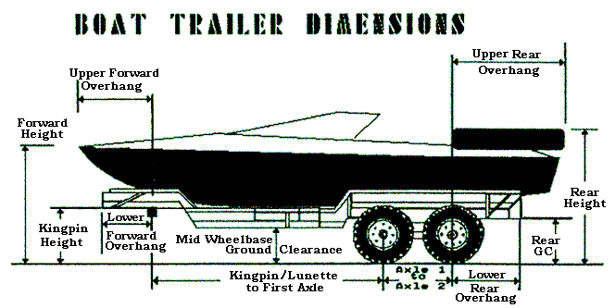

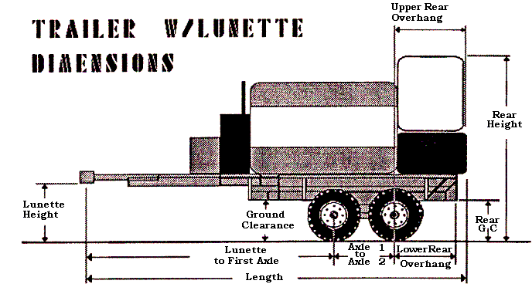



Kontener

Wózek widłowy

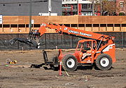

Uzbrojenie i sprzęt wojskowy
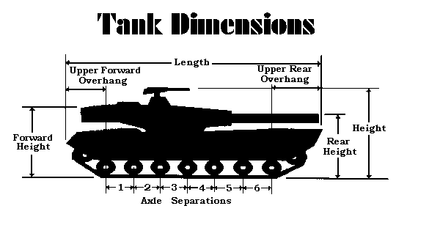
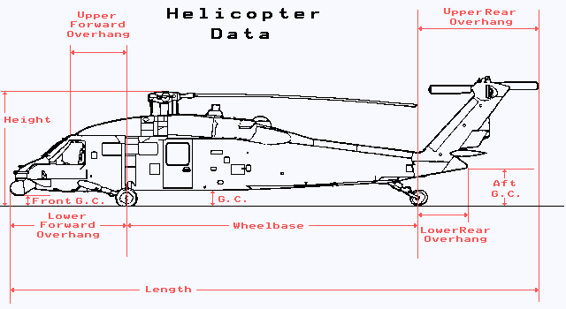

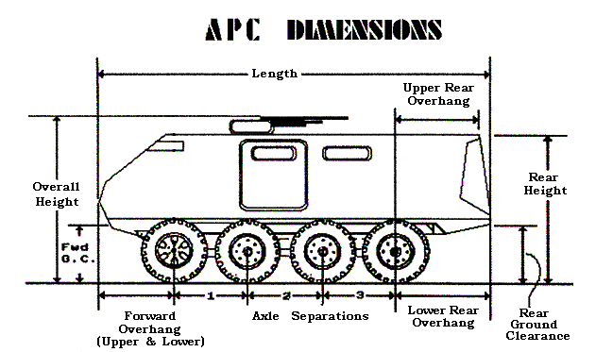

Opis wymiarów

A. DŁUGOŚĆ CAŁKOWITA POJAZDU - wymiar pojazdu od jego przedniej krawędzi zderzaka do tylnej krawędzi zderzaka (lub zaczepu holowniczego). Jeśli na pojeździe jest zamontowane urządzenie, które jest jego integralną częścią i wystaje poza obrys pojazdu należy ten wymiar dołączyć i wymiar A podać jako całowita długość pojazdu.
B. SZEROKOŚĆ - miara pojazdu od jednej strony do drugiej w jego najszerszej części. Dokonując pomiaru uwzględnia się lusterka.
C. ZREDUKOWANA SZEROKOŚĆ - jeśli cokolwiek może być usunięte, zamknięta lub złożone, wtedy dokonać pomiaru i podać ponownie zmierzoną szerokość.
D. WYSOKOŚĆ Z PRZODU POJAZDU - wysokość mierzona od podłoża do najwyższego punktu z przodu pojazdu.
E. MAKSYMALNA WYSOKOŚĆ - wysokość pojazdu mierzona w jego najwyższym punkcie. Jeśli najwyższy mierzony obiekt może być usunięty (np.: światła ostrzegawcze) - usunąć go i dokonać pomiaru ponownie.
F. WYSOKOŚĆ Z TYŁU POJAZDU - wysokość mierzona od podłoża do najwyższego punktu z tyłu pojazdu.
G. NAJNIŻSZA PRZEDNIA ODLEGŁOŚĆ - odległość mierzona od osi przedniej do najniższego elementu z przodu pojazdu.
H. NAJWYŻSZA PRZEDNIA ODLEGŁOŚĆ - odległość mierzona od osi przedniej do najwyższego elementu z przodu pojazdu.
I. NAJNIŻSZA TYLNA ODLEGŁOŚĆ - odległość mierzona od ostatniej osi do najniższego elementu z tyłu pojazdu.
J. NAJWYŻSZA PRZEDNIA ODLEGŁOŚĆ - odległość mierzona od ostatniej osi do najwyższego elementu z tyłu pojazdu.
K. PRZEŚWIT Z PRZODU POJAZDU - wielkość mierzona od podłoża do najniższego punktu z przodu pojazdu (do przedniej osi).
L. PRZEŚWIT W ŚRODKU POJAZDU - wielkość mierzona od podłoża do najniższego punktu w środku pojazdu (pomiędzy osią przednią i tylną).
M. PRZEŚWIT Z TYŁU POJAZDU - wielkość mierzona od podłoża do najniższego punktu z tyłu pojazdu (od tylnej osi).
T. ROZSTAW OSI - odległość między osią przednią a tylna.
U. SZEROKOŚĆ NA ZEWNĄTRZ KÓŁ - wielkość mierzona od zewnętrznego boku opony prawej do zewnętrznego boku opony lewej.
Y. ILOŚĆ OSI - podać ilość.
Z. ODLEGŁOŚĆ MIĘDZY OSIAMI (OD PRZODU DO TYŁU) - odległość pomiędzy poszczególnymi osiami.
AA. ILOŚĆ KÓŁ NA OSI - podać ilość.
BB. ROZMIAR OPON - rozmiar umieszczony na oponie.
CC. ILOŚĆ WARSTW OSNOWY (PARAMETR DLA OPON PNEUMATYCZNYCH) - sprawdzić u producenta opon lub u sprzedawcy.
DD. CIŚNIENIE W OPONIE - jest ono umieszczone na oponie. Sprawdzić aktualne ciśnienie przy użyciu dokładnego miernika. Jeśli ciśnienie przekracza 6,81 atm dodatkowy pomiar może być wymagany.
EE. DŁUGOŚĆ ŚLADU OPONY - długość styku każdej opony z podłożem.
FF. SZEROKOŚĆ ŚLADU OPONY - szerokość styku każdej opony z podłożem.
GG. CAŁKOWITA MASA POJAZDU - całkowita masa pojazdu. Uwaga: nacisk na wszystkie osie musi być równy całkowitej masie pojazdu.
HH. DOPUSZCZALNA MASA CAŁKOWITA POJAZDU - waga do której pojazd został zaprojektowany. Jest on umieszczany na tabliczce znamionowej lub można tą informację pozyskać z instrukcji obsługi.
II. NACISK NA OŚ - nacisk na każdą oś.
JJ. DOPUSZCZALNY NACISK NA OŚ (OD PRZODU DO TYŁU) - dopuszczalny nacisk na każdą oś do jakiego one zostały zaprojektowane. Jest on umieszczany na tabliczce znamionowej lub można tą informację pozyskać z instrukcji obsługi.
KK. WSKAŹNIK ŁADOWNOŚCI OPONY - należy go odczytać z opony lub informację tę uzyskać od produducenta opon.
NN. PRZEDNI UCHWYT TRANSPORTOWY (ZDOLNOŚĆ I ILOŚĆ) - punkt na pojeździe (może być kółko), gdzie łańcychy będą zaczepione celem przyczepienia pojazdue do podłogi samolotu. Zdolność jest to wskaźnik określający możliwości punktu zaczepienia w zakresie utrzymania pojazdu w przypadku działania sił, które chcą przemieścić pojazd do przodu, do tyłu, na boki lub pionowo.
OO. BOCZNY UCHWYT TRANSPORTOWY (ZDOLNOŚĆ I ILOŚĆ) - tak samo jak NN.
PP. TYLNY UCHWYT TRANSPORTOWY (ZDOLNOŚĆ I ILOŚĆ) - tak samo jak NN.

